Sheet
Название | фото эталон | task id | id фото в task | название фото | количество точек на фото | фото1 | фото2 | фото3 | фото4 | фото5 | фото6 | фото7 | фото8
Myaso в банке Оленина тушеная в/с 338 гр. |  |  | 0 | -3avTAO79w.jpg | 2
Myaso в банке Оленина тушеная в/с 338 гр. |  |  | 3 | -Swo2MsnRg.jpeg | 1 | 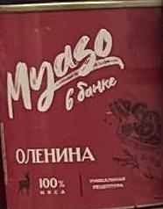
Myaso в банке Оленина тушеная в/с 338 гр. |  |  | 5 | -_In80p42nZ1tA.jpg | 2
Myaso в банке Оленина тушеная в/с 338 гр. |  |  | 9 | 0CuIqLoofjKcfQ.jpg | 1
Myaso в банке Оленина тушеная в/с 338 гр. |  |  | 10 | 0KcyA7RHwA.jpg | 1 | 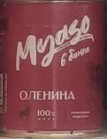
Myaso в банке Оленина тушеная в/с 338 гр. |  |  | 69 | 4eg6gZAN1w.jpg | 2 | 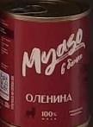 | 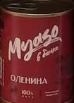
Myaso в банке Оленина тушеная в/с 338 гр. |  |  | 71 | 52p1VToVqA.jpg | 1
Myaso в банке Оленина тушеная в/с 338 гр. |  |  | 79 | 5rouDe74wA.jpg | 1 | 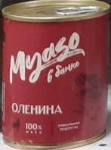
Myaso в банке Оленина тушеная в/с 338 гр. |  |  | 80 | 5wIECnmjFg.jpg | 2 | 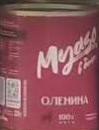
Myaso в банке Оленина тушеная в/с 338 гр. |  |  | 84 | 6DZDue-Vy2Ms0A.jpg | 1
Myaso в банке Оленина тушеная в/с 338 гр. |  |  | 107 | 8JUS4BoaSzb-4g.jpg | 1
Myaso в банке Оленина тушеная в/с 338 гр. |  |  | 126 | AWyWMgaNRSLpQQ.jpg | 2 |  | 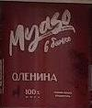
Myaso в банке Оленина тушеная в/с 338 гр. |  |  | 146 | KsR_2bDyeLvwYw.jpg | 2 | 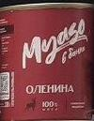
Myaso в банке Оленина тушеная в/с 338 гр. |  |  | 152 | MXvohPPExmln1g.jpg | 2 | 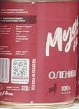 | 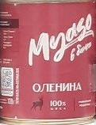
Myaso в банке Оленина тушеная в/с 338 гр. |  |  | 166 | TGxz-u45-z0kCQ.jpg | 1
Myaso в банке Оленина тушеная в/с 338 гр. |  |  | 207 | k7O-yBX6cjqqNQ.jpg | 1
Myaso в банке Оленина тушеная в/с 338 гр. |  |  | 211 | mrYa9dpL1SEelw.jpg | 1
Myaso в банке Оленина тушеная в/с 338 гр. |  |  | 212 | nH1cDfOCA-nPqw.jpg | 1 | 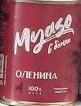
Myaso в банке Оленина тушеная в/с 338 гр. |  |  | 225 | rqteDbbNJA.jpg | 4
Perva Extra Ветчина из мяса курицы 180 гр. |  |  | 0 | -3avTAO79w.jpg | 3
Perva Extra Ветчина из мяса курицы 180 гр. |  |  | 13 | 0UHfWxwwWw.jpg | 2
Perva Extra Ветчина из мяса курицы 180 гр. |  |  | 25 | 1JDdaF6CFg.jpg | 2
Perva Extra Ветчина из мяса курицы 180 гр. |  |  | 31 | 1ekvLPruHv4sEw.jpeg | 4 | 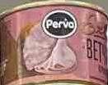 | 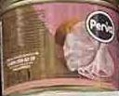 | 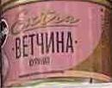 | 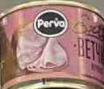
Perva Extra Ветчина из мяса курицы 180 гр. |  |  | 32 | 1hJNfO1CXSolmA.jpg | 1
Perva Extra Ветчина из мяса курицы 180 гр. |  |  | 34 | 1n19Xm8bBA.jpeg | 3 | 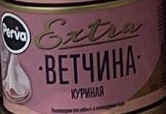 | 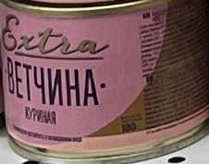 | 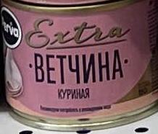
Perva Extra Ветчина из мяса курицы 180 гр. |  |  | 54 | 3YUa9VS0Xw.jpeg | 2 | 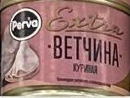 | 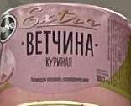
Perva Extra Ветчина из мяса курицы 180 гр. |  |  | 69 | 4eg6gZAN1w.jpg | 3
Perva Extra Ветчина из мяса курицы 180 гр. |  |  | 71 | 52p1VToVqA.jpg | 1
Perva Extra Ветчина из мяса курицы 180 гр. |  |  | 127 | AsXRKU74wQ.jpeg | 1 | 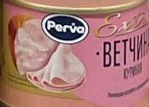
Perva Extra Ветчина из мяса курицы 180 гр. |  |  | 132 | DEPK4looyg.jpg | 8
Perva Extra Ветчина из мяса курицы 180 гр. |  |  | 176 | ZZTJFlkR8Q.jpeg | 1 | 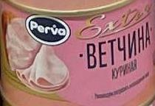
Perva Extra Ветчина из мяса курицы 180 гр. |  |  | 199 | cifUT4kY1Q.jpeg | 1 | 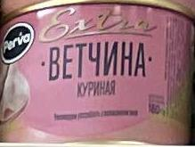
Perva Extra Ветчина из мяса курицы 180 гр. |  |  | 211 | mrYa9dpL1SEelw.jpg | 2
Perva Extra Ветчина из мяса курицы 180 гр. |  |  | 215 | p3X-JTMb-Q.jpeg | 2 | 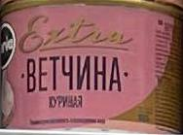 | 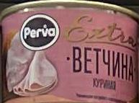
Курганский МК Халяль Говядина "Курганская" 325 г. |  |  | 0 | -3avTAO79w.jpg | 2
Курганский МК Халяль Говядина "Курганская" 325 г. |  |  | 3 | -Swo2MsnRg.jpeg | 3 | 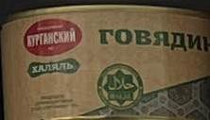 |  | 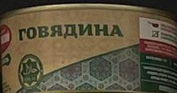
Курганский МК Халяль Говядина "Курганская" 325 г. |  |  | 9 | 0CuIqLoofjKcfQ.jpg | 4
Курганский МК Халяль Говядина "Курганская" 325 г. |  |  | 13 | 0UHfWxwwWw.jpg | 2
Курганский МК Халяль Говядина "Курганская" 325 г. |  |  | 54 | 3YUa9VS0Xw.jpeg | 2 | 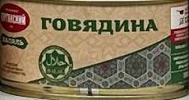 | 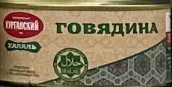
Курганский МК Халяль Говядина "Курганская" 325 г. |  |  | 69 | 4eg6gZAN1w.jpg | 1
Курганский МК Халяль Говядина "Курганская" 325 г. |  |  | 71 | 52p1VToVqA.jpg | 1
Курганский МК Халяль Говядина "Курганская" 325 г. |  |  | 75 | 5FEhHxUVfg.jpeg | 1 | 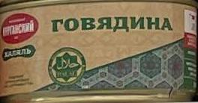
Курганский МК Халяль Говядина "Курганская" 325 г. |  |  | 127 | AsXRKU74wQ.jpeg | 1 | 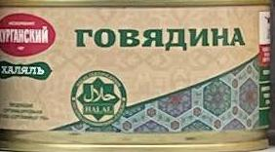
Курганский МК Халяль Говядина "Курганская" 325 г. |  |  | 128 | B2sDviZsOo_8nQ.jpg | 1
Курганский МК Халяль Говядина "Курганская" 325 г. |  |  | 145 | KEude2HdGA.jpeg | 2 | 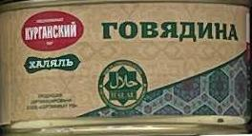 | 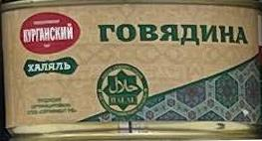
Курганский МК Халяль Говядина "Курганская" 325 г. |  |  | 148 | LZFW9lT_tISXFA.jpg | 1
Курганский МК Халяль Говядина "Курганская" 325 г. |  |  | 213 | o1iiJZbauw.jpg | 2
Курганский МК Халяль Говядина "Курганская" 325 г. |  |  | 217 | ph4XMMaWjvMCAw.jpg | 1
Курганский МК Халяль Говядина "Курганская" 325 г. |  |  | 223 | r9Qo_YVNUw.jpg | 4
Курганский МК Халяль Говядина "Курганская" 325 г. |  |  | 226 | sNVLCGFmOA.jpeg | 2 | 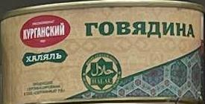 | 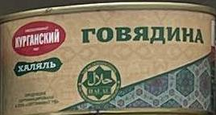
Курганский МК Халяль Говядина "Курганская" 325 г. |  |  | 232 | w-EDWqxpaF0Z4g.jpg | 3
Курганский МК Халяль Говядина "Курганская" 325 г. |  |  | 238 | zRwVxYoVqQ.jpg | 2
Курганский МК Халяль Говядина "Курганская" 325 г. |  |  | 239 | zTlU9hQbOg.jpg | 3

